Sheet1
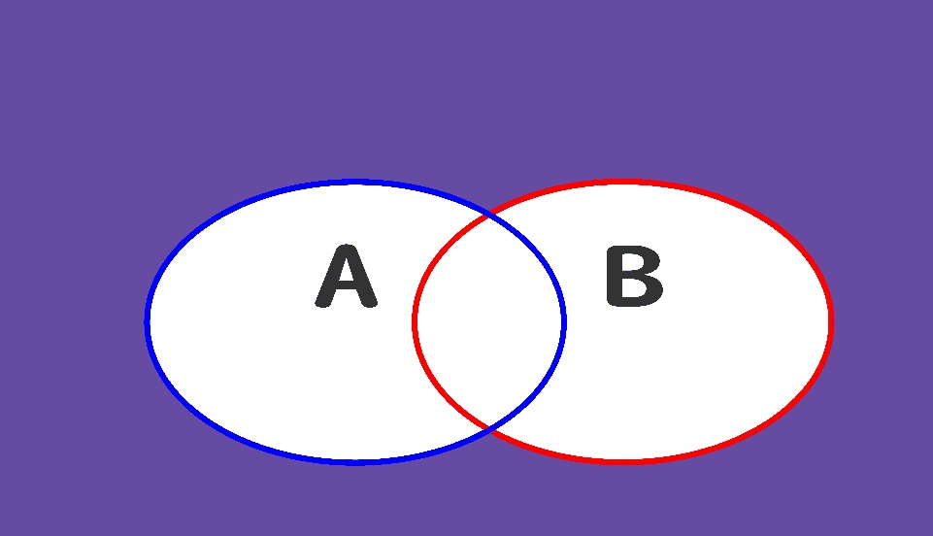
否定的論理和
A | B
0 | 0
1 | 0
0 | 1
1 | 1

